A
 SISAB:s återbruksmall

No | Plats / rum | Produkt/material | Produktnamn | Antal | Enhet | Skick och teknisk funktion | Demonterbarhet | Livslängd | CO2-besparing | Övriga kommentarer | Bilder | Uppföljning under produktion
Exempel | Matsal, hus J | Ventilationssystem - Spiralrör, varmförzinkad stålplåt. | Spiralrör 160 - 3000 | 10 st | 30 m | Som ny, går att åtgärda på plats, kräver annan åtgärd för att återställa i brukbart skick | Svårt, enkelt, kan medföra skador på produkten etc. | 10 år kvar enligt VVS-konsult | 0,82 kg CO2e / st | Tilluftskanal, därav sannolikt renare än frånluftskanalerna i byggnaden | 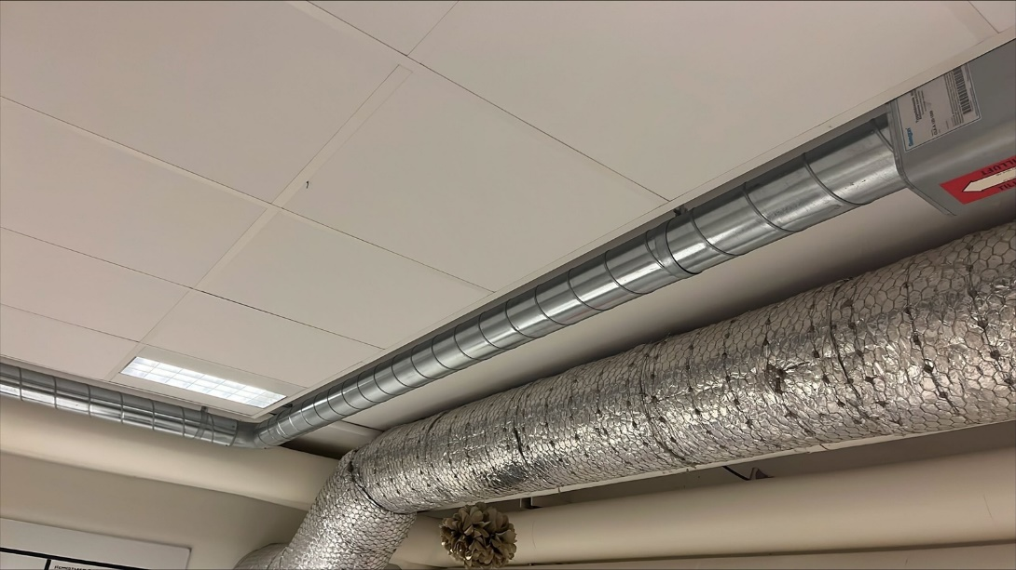 | Samtliga kanaler återbrukades i produktionen
1
2
3
4
5
6
7
8
9
10
11
12
13
14
15
16
17
18
19
20
21
22
23
24
25
26
27
28
29
30
31
32
33
34
35
36
37
38
39
40
41
42
43
44
45
46
47
48
49
50
51
52
53
54
55
56
57
58
59
60
61
62
63
64

